상품제안서
국산오만원니들펜 | 상품코드: S37952

 |  |  |  |  |  |  | 02-713-8555 | www.synergygift.co.kr
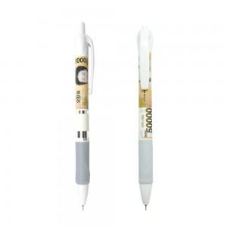

【상세/제작정보】 | <p><span style="font-size: 14pt;">※&nbsp;</span><span style="font-size: 14pt;">1BOX당 택배비 : 4,000원(VAT별도) 발생됩니다.</span></p>

【인쇄/포장옵션】 | 실크 / OPP(비닐)

【공급단가】 | 수량 | 500~ | 1,000~ | 3,000~ | 5,000~ | 10,000~
*VAT별도 | 단가 | 390원 | 380원 | 360원 | 350원 | 340원

【상품 URL】 | https://www.synergygift.co.kr:443/src/goods_detail.php?gdno=37952

